ASIGNACION DE RECURSOS
 | 1,-Formulas el problema

x ij = dirtivo "I" asignado al cliente "j"

F.O min z = 15x11 + 19x12 +20x13 +18x14
 | (+14x21 +15x22+ 17 x23+14 x24+)
 | (+11x31 +15x32+15x33 +14x34+ 21x41 +24x42+26x43+ 24x44)

$$∀X_{ij}≥0\{0,1\}$$
S.a

INTERPRETACION :
 |  | El costo minimo que tendra la empresa es de : 68,000bs
 |  | teniendo que asignar alos siguientes directivos:
 |  | Directivo 1 asignado al cliente 1
 |  | Directivo 2 asignado al cliente 4
 |  | Directivo 3 asignado al cliente 3
 |  | Directo 4 aignado al cliente 2

Hoja1
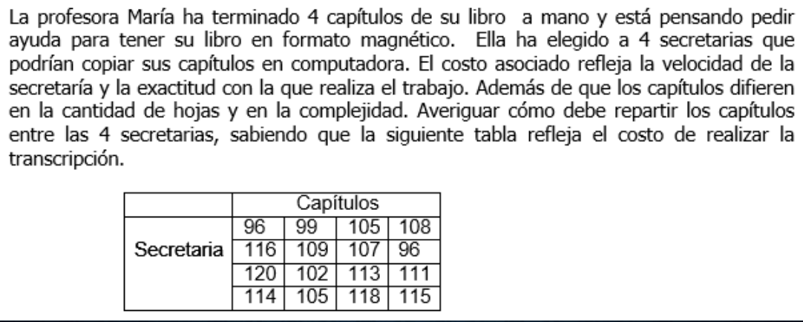
1.-FORMULACION DEL PROBLEMA

X ij = Secretaria "I" asignada al Capitulo "j"

F.O min z = 96 x11 + 99x12 +105x113 +108x14
 | (+116x21 +109 x22 +107x23 +96x24)
 | (120x31 +102x32 +113x33 +111x34)
 | (114 x41 +105 x42 +118 x43 +115x44)

S.A | x11+x12+x13 +x14 = 1
 | x21 +x22 +x23 +x24 = 1
 | x31 +x32 +x33 +x34 = 1
 | x41 +x42+ x43 +x44 = 1

 | x11+x21 +x31 +x41 = 1

$$∀X_{ij}≥0\{0,1\}$$

